상품제안서
N트래블 여행용 7종 파우치 | 상품코드: F26654

 |  |  |  |  |  |  | 02-412-0044 | www.easy1.co.kr
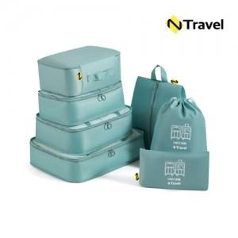

【상세/제작정보】 | 실크인쇄 100개 이상 400원 / 100개이하 50,000원 운임비 1박스(50개) 4000원 / OPP케이스(선물포장불가)

【인쇄/포장옵션】 | 실크 / OPP(비닐)

【공급단가】 | 수량 | 50~ | 100~ | 500~ | 1,000~ | 2,000~
*VAT별도 | 단가 | 8,630원 | 8,490원 | 8,290원 | 8,080원 | 7,940원

【상품 URL】 | http://www.easy1.co.kr/src/goods_detail.php?gdno=26654

